Hoja1
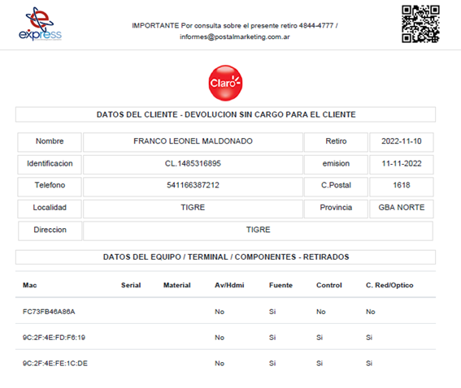
use obrasOT

select * from asignacionesots
where UserID=29 and PROYECTOMODULO='tasa'
--Volver a cero
update asignacionesots
set estadogaos='PEN' , CodigoCierre = 0 , HsCumplidaTime = null, FECHACUMPLIDA=null, FechaEvento1 =null, TELEFONO='3516814963'
where UserID=29 and PROYECTOMODULO='tasa'

SELECT IDREGISTRO, RECUPIDJOBCARD, CLIENTE, Marcado
FROM AsignacionesOTs
WHERE (UserID = 29) AND (PROYECTOMODULO = 'otro')

https://stackoverflow.com/questions/74922756/flutter-create-a-app-specific-folder-in-phone-storage-using-flutter

SELECT PROYECTOMODULO, IDREGISTRO, CLIENTE, NOMBRE,ESTADOGAOS, FECHACUMPLIDA, HsCumplida
FROM AsignacionesOTs
WHERE (UserID = 29) AND (ESTADOGAOS = 'EJB') AND (FECHACUMPLIDA = '2023-04-27')
ORDER BY FECHACUMPLIDA DESC

